关系图
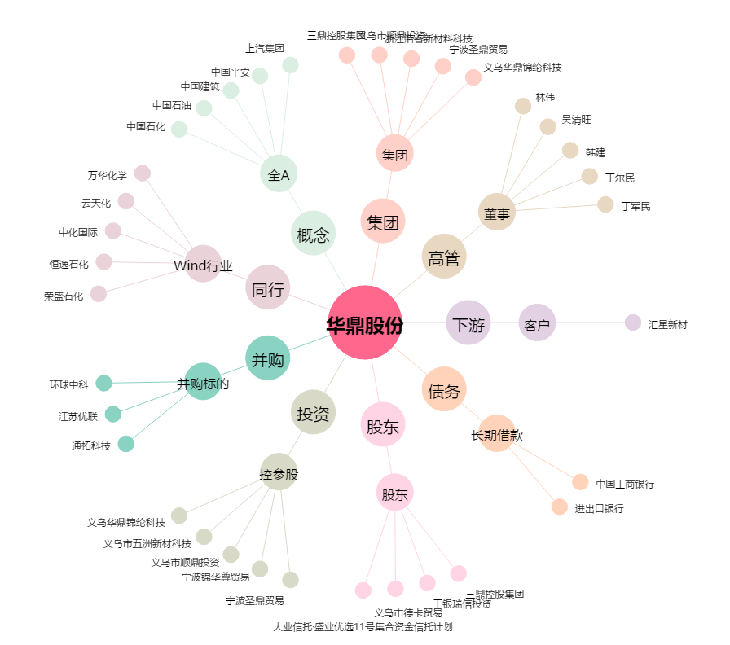
华鼎股份[601113.SH] - 关系概览图

